Chart
Help
FOMC Dot Plot
FED<Go>
...
FOMC Minutes
FOMC Calendar
Fed Minutes: | Jun-14
Historical Comp: | Dec-13 | Target federal funds rate at year-end
Central Measure: | Median
Futures Data Date: | 2014-09-15 | As reported in FOMC minutes published: Jun-14
 | Minutes Jun-14 |  |  |  | 2013 |  | 2014 |  | 2015 |  | 2016 |  | Longer Term |  |  |  | Jun-14 Median |  | Dec-13 Median |  | Eurodollar Futures |  | Fed Funds Futures
#N/A | #N/A | #N/A | 0 | 12/31/2013 | 0 | 12/31/2014 | 0 | 12/31/2015 | 0 | 12/31/2016 | 0 | 12/31/2017 | 0 | 7/1/2017 | 0 | #N/A | #N/A | #N/A | #N/A | #N/A | #N/A | #N/A | #N/A
#N/A | #N/A |  |  |  |  |  |  |  |  |  |  |  |  | 7/1/2017 | 6 | 12/31/2013 | #N/A | 12/31/2013 | 0.25 | #N/A | #N/A | #N/A | #N/A
#N/A | #N/A |  |  |  |  |  |  |  |  |  |  |  |  |  |  | 12/31/2014 | 0.25 | 12/31/2014 | 0.25 | #N/A | #N/A | #N/A | #N/A
#N/A | #N/A |  |  |  |  |  |  |  |  |  |  |  |  |  |  | 12/31/2015 | 1.125 | 12/31/2015 | 0.75 | #N/A | #N/A | #N/A | #N/A
#N/A | #N/A |  |  |  |  |  |  |  |  |  |  |  |  |  |  | 12/31/2016 | 2.5 | 12/31/2016 | 1.75 | #N/A | #N/A | #N/A | #N/A
#N/A | #N/A |  |  |  |  |  |  |  |  |  |  |  |  |  |  | 12/31/2017 | #N/A | 12/31/2017 | #N/A | #N/A | #N/A | #N/A | #N/A
#N/A | #N/A |  |  |  |  |  |  |  |  |  |  |  |  |  |  |  |  |  |  | #N/A | #N/A | #N/A | #N/A
#N/A | #N/A |  |  |  |  |  |  |  |  |  |  |  |  |  |  |  |  |  |  | #N/A | #N/A | #N/A | #N/A
#N/A | #N/A |  |  |  |  |  |  |  |  |  |  |  |  |  |  | 8/3/2017 | 3.75 | 8/3/2017 | 4 | #N/A | #N/A | #N/A | #N/A
#N/A | #N/A |  |  |  |  |  |  |  |  |  |  |  |  |  |  | 5/30/2018 | 3.75 | 5/30/2018 | 4 | 9/15/2014 | 0.2346 | 9/30/2014 | 0.09
#N/A | #N/A |  |  |  |  |  |  |  |  |  |  |  |  |  |  |  |  |  |  | 12/15/2014 | 0.255 | 12/31/2014 | 0.1
#N/A | #N/A |  |  |  |  |  |  |  |  |  |  |  |  |  |  |  |  |  |  | 3/16/2015 | 0.365 | 3/31/2015 | 0.15
#N/A | #N/A |  |  |  |  |  |  |  |  |  |  |  |  |  |  |  |  |  |  | 6/15/2015 | 0.57 | 6/30/2015 | 0.29
#N/A | #N/A |  |  |  |  |  |  |  |  |  |  |  |  |  |  |  |  |  |  | 9/14/2015 | 0.81 | 9/30/2015 | 0.51
#N/A | #N/A |  |  |  |  |  |  |  |  |  |  |  |  |  |  |  |  |  |  | 12/14/2015 | 1.065 | 12/31/2015 | 0.755
#N/A | #N/A |  |  |  |  |  |  |  |  |  |  |  |  |  |  |  |  |  |  | 3/14/2016 | 1.325 | 3/31/2016 | 1.005
#N/A | #N/A |  |  |  |  |  |  |  |  |  |  |  |  |  |  |  |  |  |  | 6/13/2016 | 1.6 | 6/30/2016 | 1.27
#N/A | #N/A |  |  |  |  |  |  |  |  |  |  |  |  |  |  |  |  |  |  | 9/19/2016 | 1.88 | 9/30/2016 | 1.545
#N/A | #N/A |  |  |  |  |  |  |  |  |  |  |  |  |  |  |  |  |  |  | 12/19/2016 | 2.15 | 12/30/2016 | 1.805
#N/A | #N/A |  |  |  |  |  |  |  |  |  |  |  |  |  |  |  |  |  |  | #N/A | #N/A | #N/A | #N/A
#N/A | #N/A |  |  |  |  |  |  |  |  |  |  |  |  |  |  |  |  |  |  | #N/A | #N/A | #N/A | #N/A
#N/A | #N/A |  |  |  |  |  |  |  |  |  |  |  |  |  |  |  |  |  |  | #N/A | #N/A | #N/A | #N/A
#N/A | #N/A |  |  |  |  |  |  |  |  |  |  |  |  |  |  |  |  |  |  | #N/A | #N/A | #N/A | #N/A
#N/A | #N/A |  |  |  |  |  |  |  |  |  |  |  |  |  |  |  |  |  |  | #N/A | #N/A | #N/A | #N/A
#N/A | #N/A |  |  |  |  |  |  |  |  |  |  |  |  |  |  |  |  |  |  | #N/A | #N/A | #N/A | #N/A
#N/A | #N/A |  |  |  |  |  |  |  |  |  |  |  |  |  |  |  |  |  |  | #N/A | #N/A | #N/A | #N/A
#N/A | #N/A |  |  |  |  |  |  |  |  |  |  |  |  |  |  |  |  |  |  | #N/A | #N/A | #N/A | #N/A
#N/A | #N/A |  |  |  |  |  |  |  |  |  |  |  |  |  |  |  |  |  |  | #N/A | #N/A | #N/A | #N/A
#N/A | #N/A |  |  |  |  |  |  |  |  |  |  |  |  |  |  |  |  |  |  | #N/A | #N/A | #N/A | #N/A
#N/A | #N/A |  |  |  |  |  |  |  |  |  |  |  |  |  |  |  |  |  |  | #N/A | #N/A | #N/A | #N/A
#N/A | #N/A |  |  |  |  |  |  |  |  |  |  |  |  |  |  |  |  |  |  | #N/A | #N/A | #N/A | #N/A
#N/A | #N/A |  |  |  |  |  |  |  |  |  |  |  |  |  |  |  |  |  |  | #N/A | #N/A | #N/A | #N/A
#N/A | #N/A |  |  |  |  |  |  |  |  |  |  |  |  |  |  |  |  |  |  | #N/A | #N/A | #N/A | #N/A
#N/A | #N/A |  |  |  |  |  |  |  |  |  |  |  |  |  |  |  |  |  |  | #N/A | #N/A | #N/A | #N/A
#N/A | #N/A |  |  |  |  |  |  |  |  |  |  |  |  |  |  |  |  |  |  | #N/A | #N/A | #N/A | #N/A
#N/A | #N/A |  |  |  |  |  |  |  |  |  |  |  |  |  |  |  |  |  |  | #N/A | #N/A | #N/A | #N/A
#N/A | #N/A |  |  |  |  |  |  |  |  |  |  |  |  |  |  |  |  |  |  | #N/A | #N/A | #N/A | #N/A
#N/A | #N/A |  |  |  |  |  |  |  |  |  |  |  |  |  |  |  |  |  |  | #N/A | #N/A | #N/A | #N/A
#N/A | #N/A |  |  |  |  |  |  |  |  |  |  |  |  |  |  |  |  |  |  | #N/A | #N/A | #N/A | #N/A
#N/A | #N/A |  |  |  |  |  |  |  |  |  |  |  |  |  |  |  |  |  |  | #N/A | #N/A | #N/A | #N/A
#N/A | #N/A
#N/A | #N/A
#N/A | #N/A
#N/A | #N/A
#N/A | #N/A
#N/A | #N/A
#N/A | #N/A
#N/A | #N/A
#N/A | #N/A
#N/A | #N/A
...
...
 | Jun-14 Median |  | Dec-13 Median |  | Eurodollar Futures |  | Fed Funds Futures |  |  |  |  |  |  |  |  |  |  |  | 0.25
12/31/2012 | -1 | 12/31/2012 | -2 | 12/31/2012 | -3.5 | 12/31/2012 | -4.5 | #N/A | -1 | #N/A | -2 | #N/A | -3.5 | #N/A | -4.5 | 12/31/2013 | -1 | 12/31/2013 | -2 | 12/31/2013 | -3.5 | 12/31/2013 | -4.5
...

Help
FOMC Dot Plot
Return to Chart

This file was created to help users analyze the FOMC rate projections and compare them with market expecations. The "dots" data is not currently available on the Bloomberg terminal. This file will be updated as quickly as possible following the release of new FOMC minutes. Users will need to download a new version of the file from XLTP XDOTS<GO>.

Links to Bloomberg terminal
The Fed Minutes selection will display the dots from that release date

Historical Comp allows the user to choose a second release for comparison. Only the average line will be drqwn. No dots will appear.
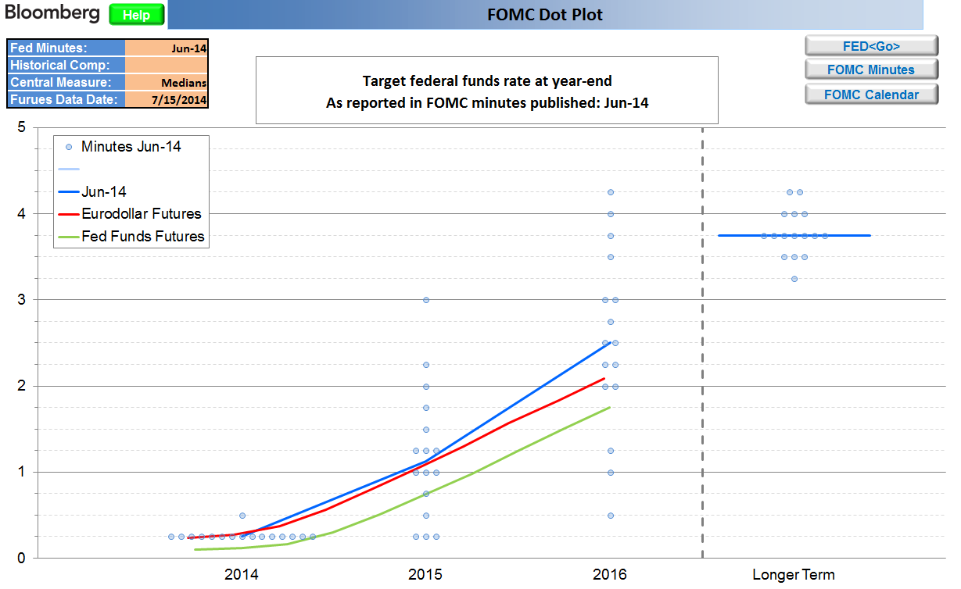

The market curves will not update automatically when the user changes the release date for Fed Minutes. To update the date for those curves user must enter a date in "Futures Data Date"

